关系图
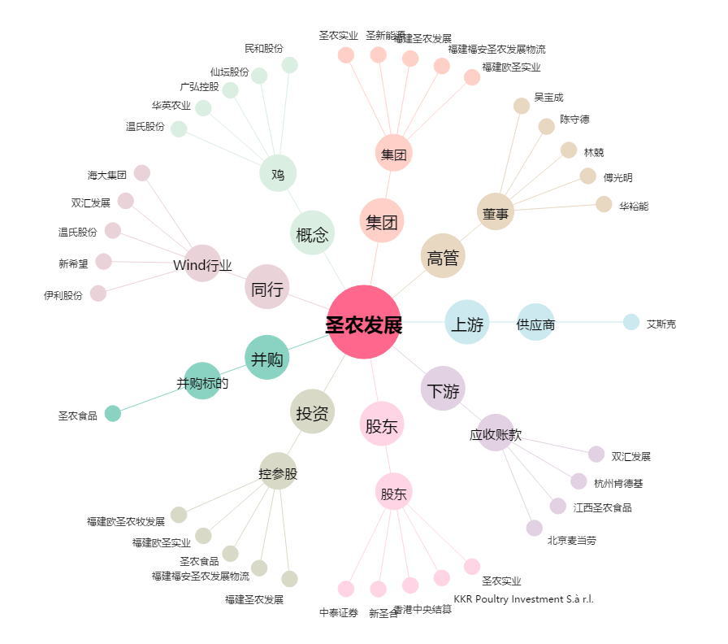
圣农发展[002299.SZ] - 关系概览图

